상품제안서
DO_사조 혼합세트 8-4호 (참치 8개, 라이트팜 4개) | 상품코드: F30116

 |  |  |  |  |  |  | 02-412-0044 | www.easy1.co.kr
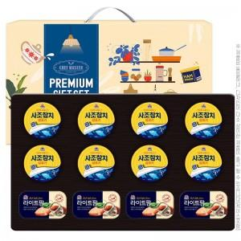

【상세/제작정보】 | 소량 발송 가능합니다

【인쇄/포장옵션】 | / 포장불가능

【공급단가】 | 수량 | 50~ | 100~ | 500~ | 1,000~ | 2,000~
*VAT별도 | 단가 | 23,640원 | 23,240원 | 22,650원 | 22,260원 | 21,670원

【상품 URL】 | https://dev.easy1.co.kr:443/src/goods_detail.php?gdno=30116

